06_验证过程截图
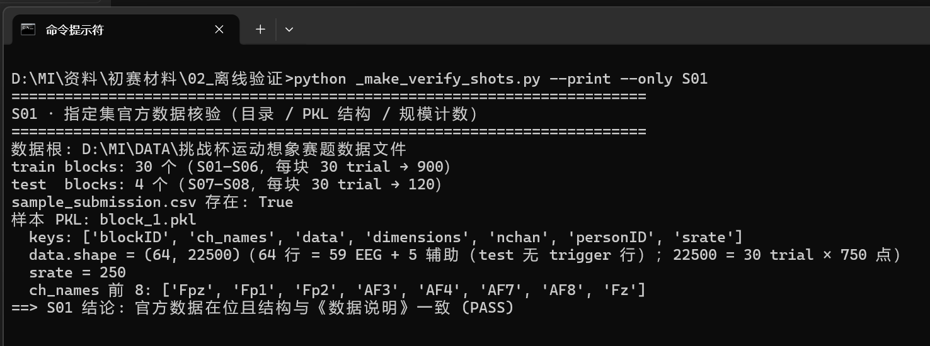
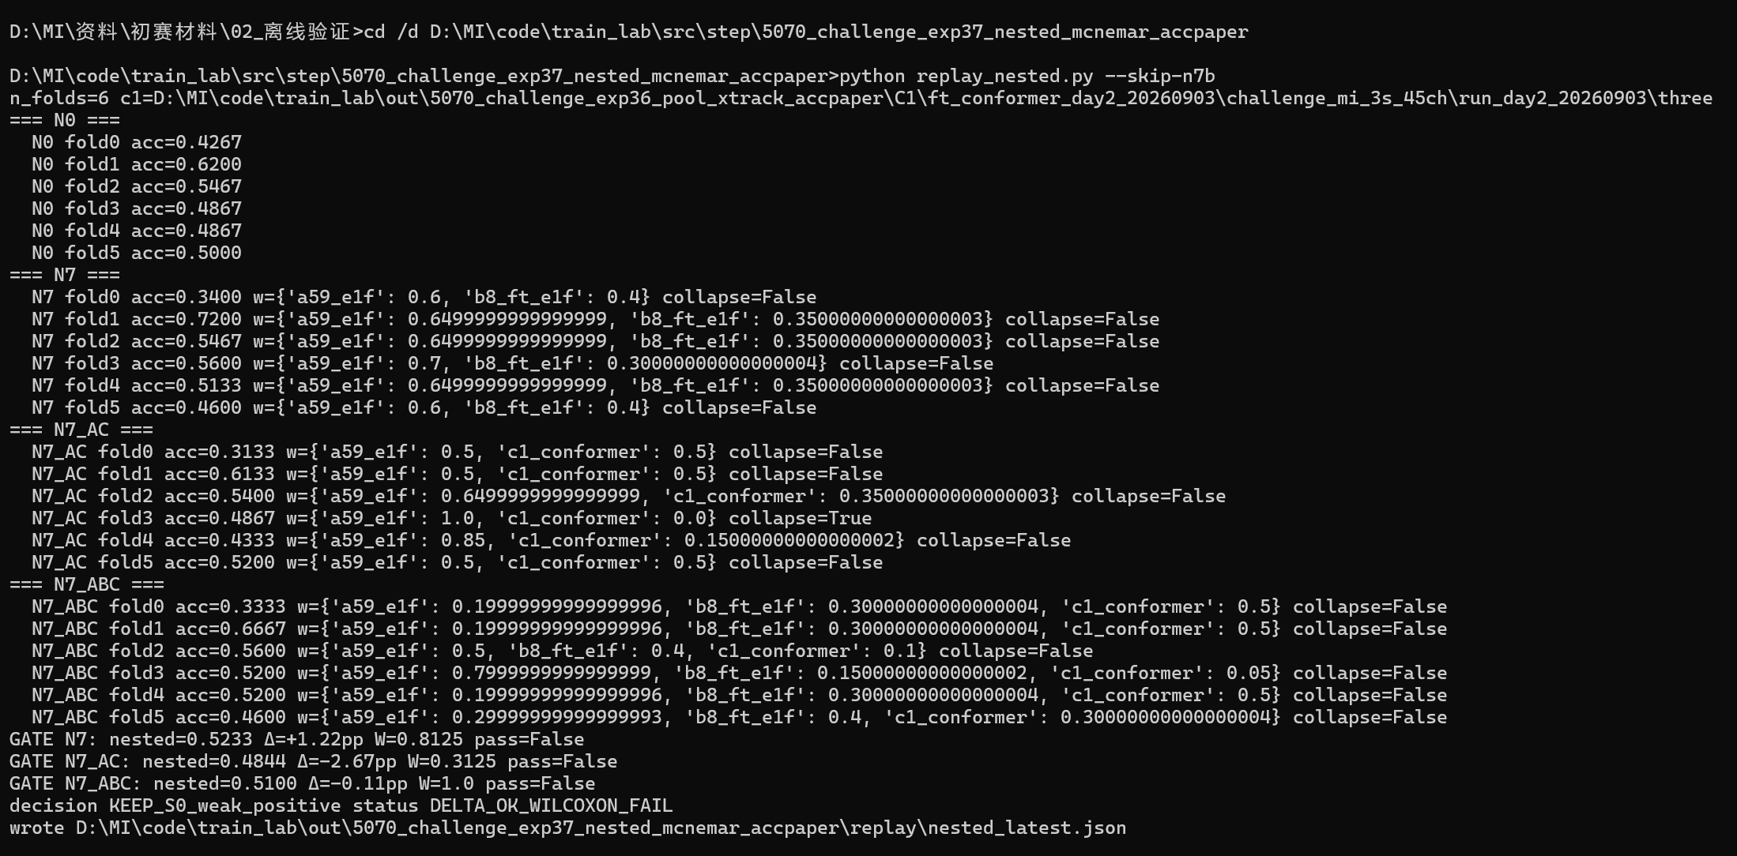
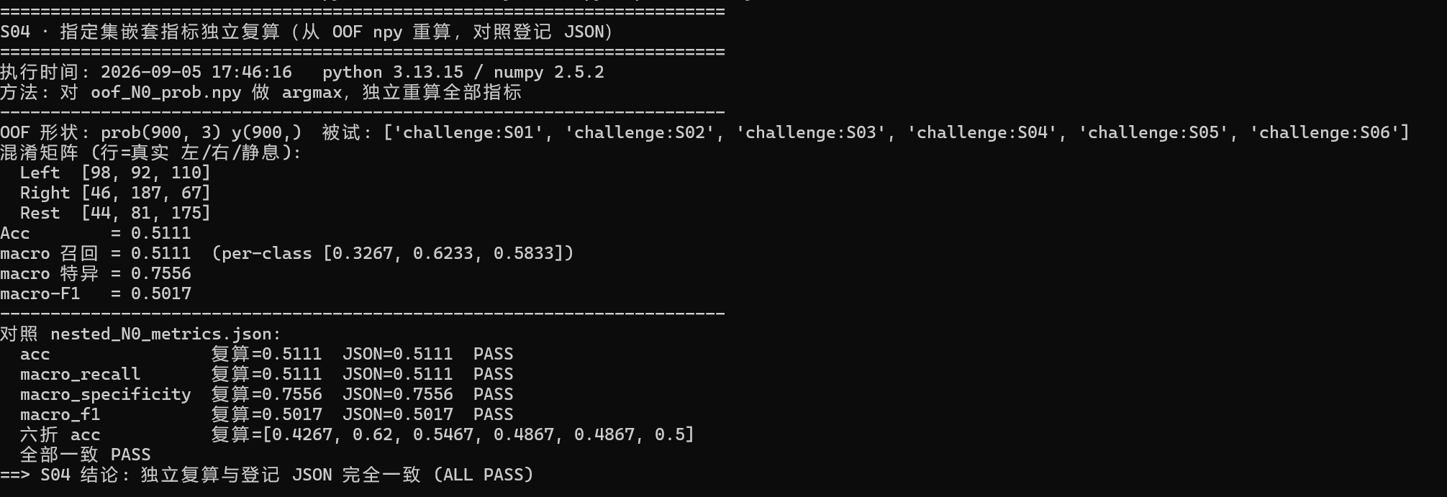
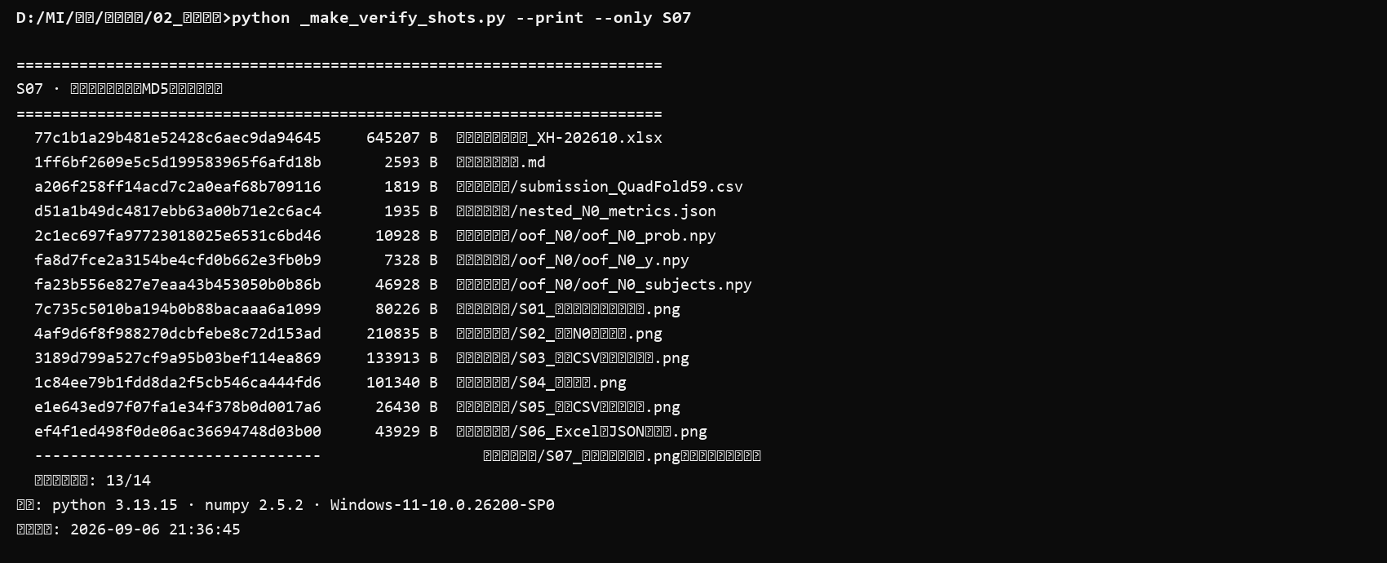
验证过程截图清单（指定集）

编号 | 内容 | 文件 | 状态
S01 | 指定集官方数据核验：目录树、PKL 结构（data 64×22500、ch_names、srate=250）、train 900 / test 120 计数（终端回放） | 验证过程截图/S01_数据集结构与加载核验.png | ✅
S02 | 留一被试主要结果回放：现场输出六折 Acc 与 0.5111±0.0657（终端回放） | 验证过程截图/S02_嵌套N0指标汇总.png | ✅
S03 | 盲测提交 CSV 再生成与比对：现场重生成，与提交 CSV 逐行比对（终端回放） | 验证过程截图/S03_提交CSV再生成与比对.png | ✅
S04 | 指定集指标独立复算：从 OOF npy 重算 Acc/召/特/F1/CM/六折，逐项对照登记 JSON（终端回放） | 验证过程截图/S04_独立复算.png | ✅
S05 | 提交 CSV 完整性：120 行、表头一致、sample_id 与官方模板逐行对齐、取值合法（终端回放） | 验证过程截图/S05_提交CSV完整性校验.png | ✅
S06 | Excel 核心指标与登记 JSON 一致性：程序化读取 00 表单元格对照（终端回放） | 验证过程截图/S06_Excel与JSON一致性.png | ✅
S07 | 交稿包文件 MD5 指纹与运行环境（python/numpy 版本、时间戳；终端回放） | 验证过程截图/S07_文件指纹与环境.png | ✅

下列嵌入图便于审阅；原图亦在交稿包 验证过程截图/ 目录。

